Sayfa1
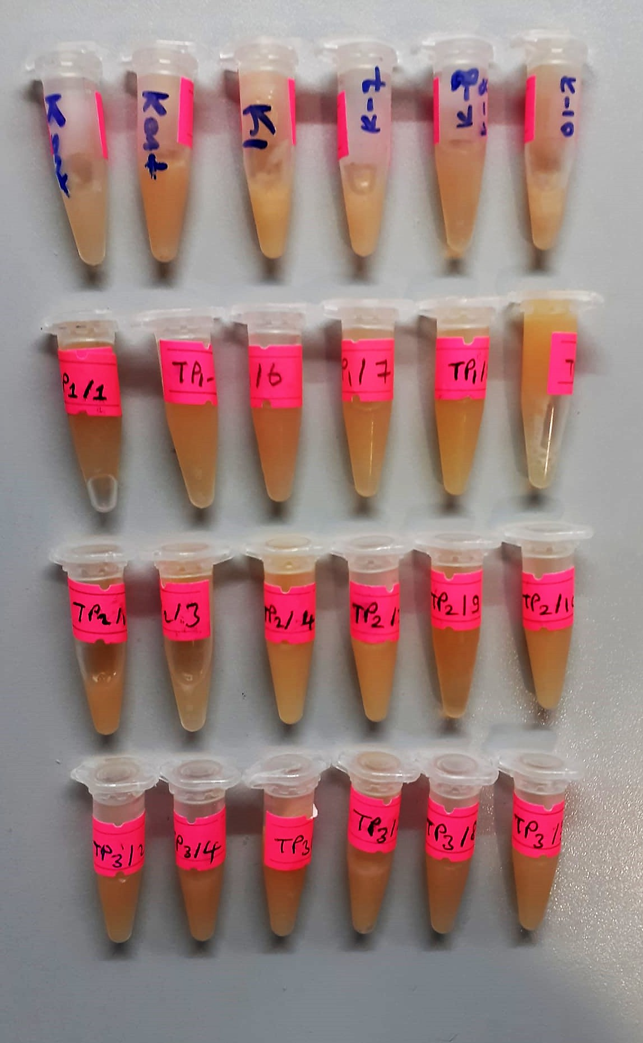
Numune Adı | TAS(mmol/L) | TOS (µmol/L) | OSI | ZN (ug/dl) | Cu ( ug/dl) | CAT (U/L) | SOD (U/ml) | CHOL (mg/dl) | TG (mg/dl) | Ca (mg/dl) | P (mg/dl) | Se | Mn
kontrol | 1.14 | 3.67 | 0.322 | 375 | 97 | 95 | 300 | 69 | 446 | 25.9 | 3.99 | 95.55 | 89.23 | Kullanılan cihaz: Mindray marka BS300 model tam otomatik biyokimya cihazı
kontrol | 1.32 | 4.62 | 0.350 | 500 | 13 | 237 | 156 | 73 | 427 | 32.5 | 3.99 | 103.19 | 77.96 | SOD: Super Oxıde Dismutase
K-1 | 1.57 | 4.02 | 0.256 | 483 | 19 | 59 | 196 | 34 | 368 | 35 | 7.7 | 142.2 | 172.4 | CAT: Catalase
K-7 | 1.38 | 5.98 | 0.433 | 361 | 14 | 246 | 184 | 78 | 444 | 34.7 | 5.47 | 122.29 | 115.9 | TAS: Total Antıoxıdant Status
K-8 | 1.3 | 4.35 | 0.335 | 273 | 11 | 50 | 169 | 54 | 393 | 17.1 | 2.95 | 96.61 | 40.79 | TOS: Total Oxıdant Status
K-10 | 1.4 | 6.17 | 0.441 | 396 | 17 | 91 | 205 | 35 | 408 | 28.6 | 6.23 | 120.27 | 115.1 | OSI: Oxıdatıve Stress Index
TP1-1 | 1.23 | 2.64 | 0.215 | 330 | 7.2 | 46 | 167 | 46 | 329 | 17.2 | 3.46 | 89.96 | 53.16 | CHOL: Total Cholesterol
TP1-4 | 1.13 | 3.33 | 0.295 | 422 | 9.5 | 66 | 141 | 54 | 411 | 21.4 | 2.91 | 101.69 | 102.4 | TG: Triglycerides
TP1-6 | 1.5 | 3.68 | 0.245 | 307 | 8.2 | 121 | 137 | 53 | 425 | 21.6 | 5.24 | 110.76 | 115.3 | Ca: Calcıum
TP1-7 | 1.31 | 3.04 | 0.232 | 308 | 11 | 78 | 164 | 51 | 440 | 21.4 | 3.51 | 116.38 | 75.45 | P: Fosfor
TP1-8 | 1.26 | 3.53 | 0.280 | 357 | 3.23 | 182 | 139 | 75 | 446 | 24.7 | 5.4 | 110.88 | 96.52 | Zn: Çinko
TP1-9 | 1.12 | 2.5 | 0.223 | 430 | 3.44 | 66 | 140 | 59 | 409 | 20.2 | 2.82 | 104.78 | 102.5 | Cu: Bakır
TP2-1 | 2.18 | 7.23 | 0.332 | 298 | 5.79 | 181 | 124 | 111 | 433 | 26 | 9.41 | 144.82 | 48.27 | Se: Selenyum
TP2-3 | 1.13 | 3.64 | 0.322 | 332 | 14.9 | 58 | 105 | 47 | 338 | 16.7 | 4.54 | 84.5 | 50.2 | Mn: Mangan
TP2-4 | 1.31 | 3.45 | 0.263 | 456 | 3.05 | 150 | 156 | 60 | 450 | 35.3 | 4.94 | 118.3 | 109.9
TP2-7 | 1.46 | 3.86 | 0.264 | 551 | 10 | 84 | 154 | 43 | 424 | 26.7 | 3.76 | 139.7 | 125.7
TP2-9 | 1.28 | 2.13 | 0.166 | 251 | 3.5 | 94 | 120 | 59 | 330 | 12.4 | 4.07 | 81.69 | 30.02
TP2-10 | 1.35 | 1.93 | 0.143 | 290 | 6.49 | 200 | 106 | 61 | 424 | 21.5 | 4.63 | 102.7 | 72.49
TP3-2 | 1.45 | 3.73 | 0.257 | 373 | 5.5 | 195 | 150 | 70 | 428 | 29.3 | 4.59 | 109.1 | 80.7
TP3-4 | 1.24 | 4.95 | 0.399 | 405 | 2.08 | 191 | 166 | 62 | 448 | 28.1 | 4.68 | 117.1 | 160.7
TP3-5 | 1.45 | 4.27 | 0.294 | 337 | 4.24 | 207 | 190 | 84 | 447 | 33.3 | 5.78 | 139.9 | 84.98
TP3-7 | 1.77 | 4.49 | 0.254 | 395 | 3.5 | 130 | 175 | 46 | 426 | 30.8 | 6.11 | 147.9 | 68.48
TP3-8 | 1.29 | 3.64 | 0.282 | 393 | 26.5 | 175 | 151 | 65 | 430 | 27 | 5.34 | 146.9 | 112.7
TP3-9 | 1.46 | 4.04 | 0.277 | 380 | 10 | 143 | 178 | 61 | 447 | 27.2 | 4.01 | 142.1 | 89.69

